15-04
CONSÓRCIO CSU TATUI |  |  |  | Diário de Obras
ÓRGÃO: SABESP |  |  |  | Data: |  | 2026-04-15
Resp. Técnico: André Tristão e Eduardo
Obra : Porangaba |  |  |  | Tempo | Bom | Ruim | Chuva | Chuva imprat
Empreiteiro: RK ENGENHARIA |  |  |  | Manhã | x
Horário de Trabalho: 07:00 ás 17:00Hrs |  |  |  | Tarde | x
Data de inicio: 13/04/2025 |  |  |  | Noite | x
Equip. | Moises |  | Lucimarco
 | Antonio |  | Rinaldo
 | Antonio Jesus
 | Marcos
Pessoal | Descrição | Quant. | Descrição |  |  |  | Quant.
 | Engenheiro | 1 | Operador de equipamentos |  |  |  | 1
 | Mestre de Obras/ Encarregado | 1 | Motorista |  |  |  | 1
 | Encanador | 1 | Soldador
 | Pedreiro
 | Servente | 2
 | Lider
 | Tecnico de segurança
Serviços Executados | A retro chegou ao local as 10:45 para inicio das atividades
 | Foi feito a limpeza inicial do local com mata fechada

Fiscalização

Fotos | 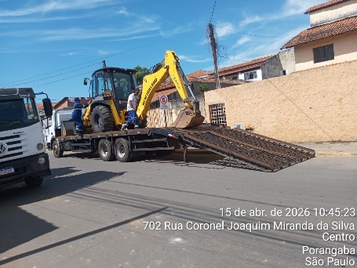 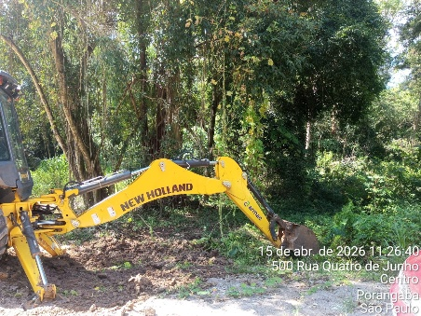 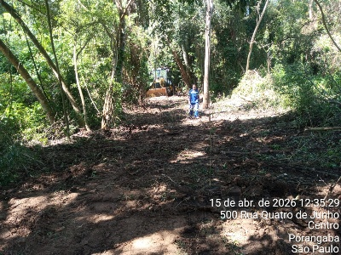
Visto Fiscalização: |  | Visto Contratada: |  |  |  | Pág | 11

17-04
CONSÓRCIO CSU TATUI |  |  |  | Diário de Obras
ÓRGÃO: SABESP |  |  |  | Data: |  | 2026-04-17
Resp. Técnico: André Tristão e Eduardo
Obra : Porangaba |  |  |  | Tempo | Bom | Ruim | Chuva | Chuva imprat
Empreiteiro: RK ENGENHARIA |  |  |  | Manhã | x
Horário de Trabalho: 07:00 ás 17:00Hrs |  |  |  | Tarde | x
Data de inicio: 13/04/2025 |  |  |  | Noite | x
Equip. | Moises |  | Lucimarco
 | Antonio |  | Rinaldo
 | Antonio Jesus
 | Marcos
Pessoal | Descrição | Quant. | Descrição |  |  |  | Quant.
 | Engenheiro | 1 | Operador de equipamentos |  |  |  | 1
 | Mestre de Obras/ Encarregado | 1 | Motorista |  |  |  | 1
 | Encanador | 1 | Soldador
 | Pedreiro
 | Servente | 2
 | Lider
 | Tecnico de segurança
Serviços Executados | Topografia liberou as atividades as 13:30
 | Ao iniciar a escavação, foram colocados 2 tubos RE DN300, porem ao colocar o terceiro tubo a
 | topografia informou que tinha errado nos calculo, liberando somente no final do dia

Fiscalização

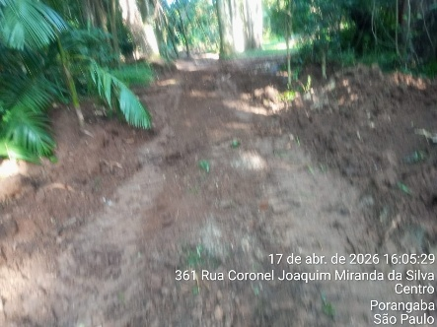
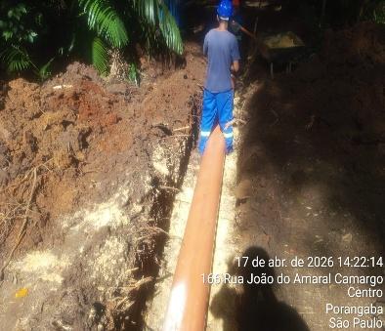
Fotos | 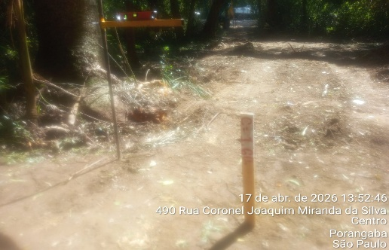
Visto Fiscalização: |  | Visto Contratada: |  |  |  | Pág | 11

18-04
CONSÓRCIO CSU TATUI |  |  |  | Diário de Obras
ÓRGÃO: SABESP |  |  |  | Data: |  | 2026-04-18
Resp. Técnico: André Tristão e Eduardo
Obra : Porangaba |  |  |  | Tempo | Bom | Ruim | Chuva | Chuva imprat
Empreiteiro: RK ENGENHARIA |  |  |  | Manhã | x
Horário de Trabalho: 07:00 ás 17:00Hrs |  |  |  | Tarde |  |  | x
Data de inicio: 13/04/2025 |  |  |  | Noite |  |  | x
Equip. | Moises |  | Lucimarco
 | Antonio |  | Rinaldo
 | Antonio Jesus
 | Marcos
Pessoal | Descrição | Quant. | Descrição |  |  |  | Quant.
 | Engenheiro | 1 | Operador de equipamentos |  |  |  | 1
 | Mestre de Obras/ Encarregado | 1 | Motorista |  |  |  | 1
 | Encanador | 1 | Soldador
 | Pedreiro
 | Servente | 2
 | Lider
 | Tecnico de segurança
Serviços Executados | Ao iniciar as atividades de escavação, um dos moradores solicitou imediatamente a paralização do mesmo
 | o engenheiro Eduardo fez a conferência da liberação e constou que realmente não tinha daquele morador
 | ficou alinhado que na quarta feira o morador iria acompanhar as atividades liberando a escavação

Fiscalização

Fotos | 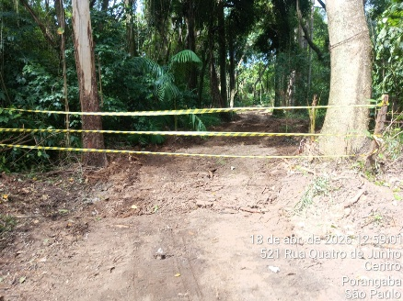 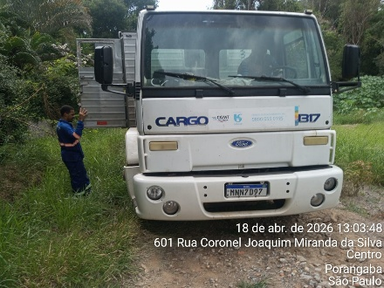
Visto Fiscalização: |  | Visto Contratada: |  |  |  | Pág | 11

